Estadísticas
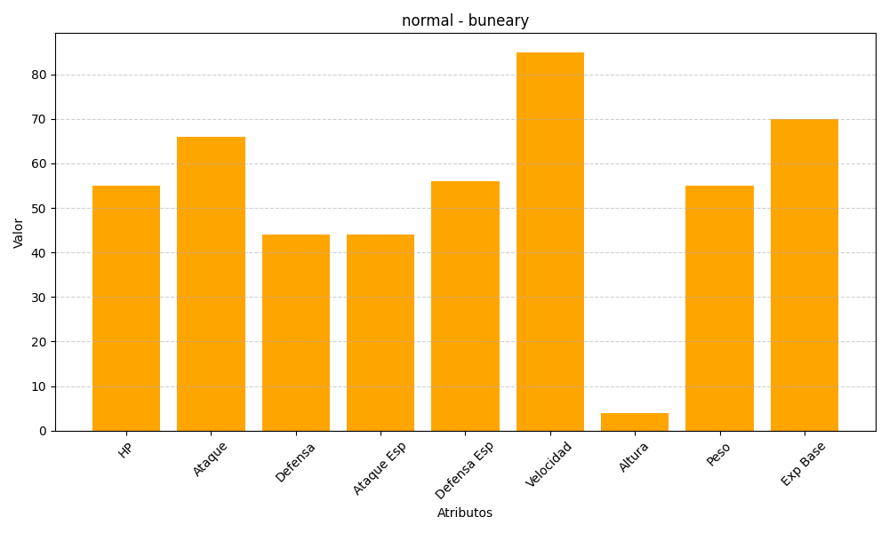
ID | Nombre | Tipo | HP | Ataque | Defensa | Ataque Especial | Defensa Especial | Velocidad | Altura | Peso | Experiencia Base
427 | buneary | normal | 55 | 66 | 44 | 44 | 56 | 85 | 4 | 55 | 70

